상품제안서
SM 친환경 2단자동 우산+120g면사타올 세트 | 상품코드: S40676

 |  |  |  |  |  |  | 02-713-8555 | www.synergygift.co.kr
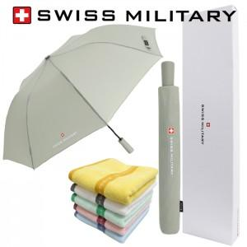

【상세/제작정보】 | <p><span style="font-size: 18.6667px;">※ 타올인쇄는 별도 문의 바랍니다.</span>​</p>

【인쇄/포장옵션】 | 실크, 원단1도인쇄 / 포장지포장

【공급단가】 | 수량 | 50~ | 100~ | 500~ | 1,000~ | 3,000~
*VAT별도 | 단가 | 13,500원 | 12,300원 | 11,500원 | 11,300원 | 11,100원

【상품 URL】 | https://www.synergygift.co.kr:443/src/goods_detail.php?gdno=40676

